Sheet1
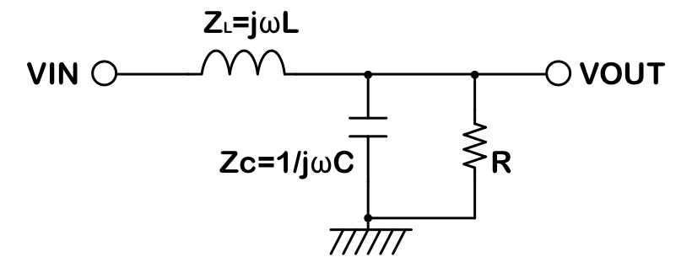
周波数 | 伝達関数の絶対値 | ゲイン | L | 10 | uH
1 | 1.0000000197 | 1.7145087793E-07 | C | 50 | uF
2 | 1.000000079 | 6.8580352615E-07 | R | 100 | Ω
3 | 1.0000001777 | 1.5430580091E-06 | fc | 7.118 | kHz
4 | 1.0000003158 | 2.7432144277E-06
5 | 1.0000004935 | 4.2862729235E-06
6 | 1.0000007106 | 6.17223368E-06
7 | 1.0000009672 | 8.4010969213E-06
8 | 1.0000012633 | 1.097286291E-05
9 | 1.0000015989 | 1.3887531951E-05
10 | 1.0000019739 | 1.7145104388E-05
20 | 1.0000078957 | 6.8580620607E-05
30 | 1.0000177654 | 0.00015430715782
40 | 1.0000315834 | 0.00027432573135
50 | 1.00004935 | 0.00042863776266
60 | 1.0000710655 | 0.0006172450795
70 | 1.0000967305 | 0.00084014991587
80 | 1.0001263456 | 0.0010973549122
90 | 1.0001599116 | 0.0013888631155
100 | 1.0001974291 | 0.0017146779791
200 | 1.0007901843 | 0.0068607437752
300 | 1.0017796726 | 0.015444300997
400 | 1.0031682478 | 0.027475549165
500 | 1.0049592252 | 0.042968824214
600 | 1.0071569008 | 0.061942655655
700 | 1.0097665781 | 0.084419840898
800 | 1.0127945994 | 0.11042753736
900 | 1.0162483855 | 0.13999737313
1000 | 1.0201364816 | 0.17316557717
2000 | 1.0857244345 | 0.71439223701
3000 | 1.2160283021 | 1.6988736581
4000 | 1.4616094922 | 3.2966270964
5000 | 1.9742185909 | 5.9079047455
6000 | 3.4552693546 | 10.769638167
7000 | 30.236575899 | 29.61065217
8000 | 3.7971222331 | 11.589091555
9000 | 1.6697205568 | 4.4528758806
10000 | 1.0267560851 | 0.22934570772
20000 | 0.14501801547 | -16.771560847
30000 | 0.059647014272 | -24.488225815
40000 | 0.032698177331 | -29.709529104
50000 | 0.020683365056 | -33.687576056
60000 | 0.014273243176 | -36.9095467
70000 | 0.010446904663 | -39.620247372
80000 | 0.0079788753585 | -41.961166384
90000 | 0.0062937572941 | -44.021800176
100000 | 0.0050918545594 | -45.862480195
200000 | 0.0012681208733 | -57.936786978
300000 | 0.00056321249126 | -64.986554434
400000 | 0.00031672898337 | -69.986243864
500000 | 0.00020268343913 | -73.863634704
600000 | 0.00014074367197 | -77.031422451
700000 | 0.00010339965318 | -79.709618359
800000 | 7.9163441012E-05 | -82.02950673
900000 | 6.254785247E-05 | -84.075751937
1000000 | 5.0663158421E-05 | -85.906154782
2000000 | 1.2665308362E-05 | -97.94768464
3000000 | 5.6289863318E-06 | -104.99139612
4000000 | 3.1662970141E-06 | -109.98896697
5000000 | 2.0264277792E-06 | -113.86537739
6000000 | 1.407240642E-06 | -117.03263261
7000000 | 1.0338906979E-06 | -119.71050744
8000000 | 7.9157237379E-07 | -122.03018743
9000000 | 6.2543979637E-07 | -124.07628977
10000000 | 5.0660617486E-07 | -125.90659042

